Torre admin
 |  |  |  | CUADRO DE COTIZACIONES

Cuadro Comparativo de Cotizaciones

Presupuestos (a) | Empresa (Nombre fiscal de la empresa) | Imagen de referencia | Nº de CUIT, Dirección, Teléfono (Datos de la empresa) | Descripción del bien/ servicio (b) Características de los bienes/ servicios | Importe Unitario (moneda nacional) | Importe Total IVA incluido (moneda nacional) | Importe Total (moneda extranjera) | Tipo de cambio | Forma de Pago (Contado o Cheque) | Observaciones (se debe incluir toda aquella característica que no ha sido posible incluir anteriormente) | Argumento
Nº 1 | Mercado libre | 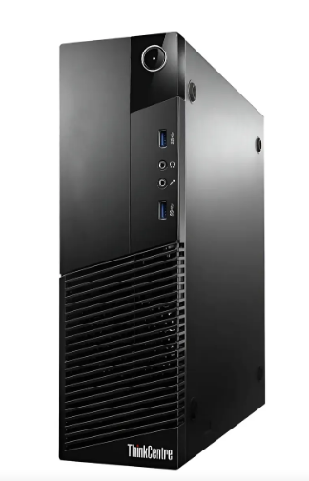 | https://www.mercadolibre.com.co/pc-cpu-hp-dell-lenovo-intel-core-i7-4ta-gen-gen-16-ram-torre/up/MCOU3396316363#polycard_client=search-desktop&float_highlight=last_units&be_origin=backend&overlay_label=not_apply&search_layout=grid&position=23&type=product&tracking_id=055d2b4a-9d52-4b40-a604-220bc3101db5&wid=MCO1661594431&sid=search | Hp Dell Lenovo Acer Clones Fujitsu-Intel Core I7-Ram 16GB | $ 443,315.97 | $ 84,230.03 | $135.27 | $527,546.00 | Efectivo - Transferencia | Computador reacondicionado para el correcto funcionamiento, no cuenta con tarjeta gráfica, sistema operativo Windows Pro, incluye cable de poder | La opción adecuada es el Ryzen 5 5600G, debido a que sus procesadores de 6 núcleos, 16 GB de ram y su tarjeta gráfica ofrecen un buen rendimiento para múltiples tareas, este permite incorporar máquinas virtuales ligeras, herramientas de diseño o bases de datos, en conclusión es un equipo que sirve para estudio o trabajo con muy buenas caracteristicas y ótimo desempeño
Nº2 | Exito | 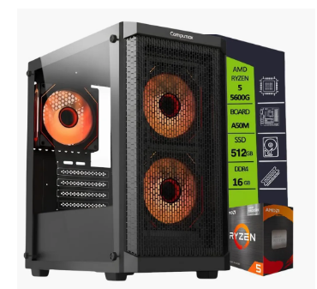 | https://www.exito.com/pc-gamer-amd-ryzen-5-5600g-16gb-ram-ddr4-ssd-512gb-board-a520-chasis-4fans-rgb-104057129-mp/p | Pc Gamer Amd Ryzen 5 5600G/ 16Gb Ram Ddr4/ Ssd 512Gb/ Board A520/ Chasis 4Fans Rgb | $ 1,528,738.66 | $ 290,460.34 | $466.46 | $1,819,199.00 | Transferencia | Computador gamer con sistema operativo Windows 11 Pro,posee 6 núcleos, además una tarjeta gráfica integrada Radeon 530,
Nº 3 | Compulago | 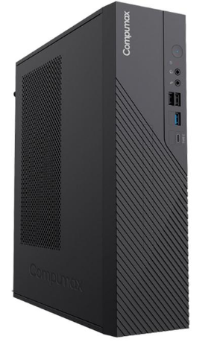 | https://compulago.com/producto/torre-clon-1-cpu-core-i3-8-gb-ssd-500-gb-2302475318/ | Torre Clon 1 CPU Core I3 8 GB SSD 500 GB | $ 1,680,000.00 | $ 319,200.00 | $512.62 | $1,999,200.00 | Tranferencia | Computador de 12va generación con velocidad de 3.3gHz, memoria DDR4, no posee software, garantía de 6 meses, fuente ATX generica

(a) Se deben presentar tres (3) presupuestos cuando: El valor del gasto supere el monto de pesos un mil ($ 1.000,00). Se pueden presentar al menos tres (3) solicitudes de cotización (del bien o servicio a contratar) cursadas a tres o más empresas oferentes. La selección del proveedor se hará con el criterio del más bajo precio. En caso de no contar con tres (3) presupuestos, o no poder seleccionar al proveedor que ofrece menor precio, presentar este cuadro una nota de justificación siguiendo las pautas del ítem (XX)

(b) Ejemplos: En el caso de viajes, indicar Origen/Destino (si corresponde también escalas) Si se tratara de servicios tipo catering, indicar las cantidades de asistentes, así como los días en que se demanda la prestación del servicio. Si fuera papelería indicar, cantidades de afiches, trípticos, etc.

Monitor Admin y nosotros
 |  |  |  | CUADRO DE COTIZACIONES

Cuadro Comparativo de Cotizaciones

Presupuestos (a) | Empresa (Nombre fiscal de la empresa) | Imagen | Nº de CUIT, Dirección, Teléfono (Datos de la empresa) | Descripción del bien/ servicio (b) Características de los bienes/ servicios | Importe Unitario (moneda nacional) | Importe Total IVA incluido (moneda nacional) | Importe Total (moneda extranjera) | Tipo de cambio | Forma de Pago (Contado o Cheque) | Observaciones (se debe incluir toda aquella característica que no ha sido posible incluir anteriormente) | Argumento
Nº 1 | Mercado libre | 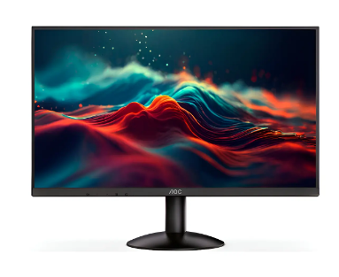 | https://www.mercadolibre.com.co/monitor-gamer--aoc-24-pulgadas-ips-100hz-bordes-delgados/up/MCOU2959743044 | Monitor Gamer Aoc 24 Pulgadas Ips 100hz Bordes Delgados | $335,294.12 | $63,705.88 | $102.31 | $399,000.00 | Transferencia - Efectivo | Pantalla LCD, con resolución Full HD (1920 px x 1080 px) | El AOC ofrece una resolución full HD de 1920×1080 con panel IPS, sus 100 Hz y su tamaño de 23,6" lo que lo convierte en la mejor opción, puesto que es el equilibrio perfecto para la navegación, programación, diseño y visualización de la información para el usuario
Nº2 | Alkosto | 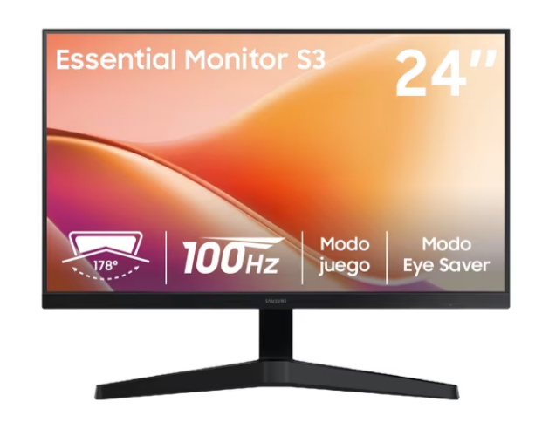 | https://www.alkosto.com/monitor-samsung-24-pulgadas-ls24f330-fhd-plano-negro/p/198957224393 | Monitor SAMSUNG 24" Pulgadas LS24F330 FHD Plano Negro | $336,075.63 | $63,854.37 | $102.55 | $399,930.00 | Transferencia | Conectividad con cable, tasa de refresco de 100Hz, incluye garantía de 36 meses
Nº 3 | Homecenter | 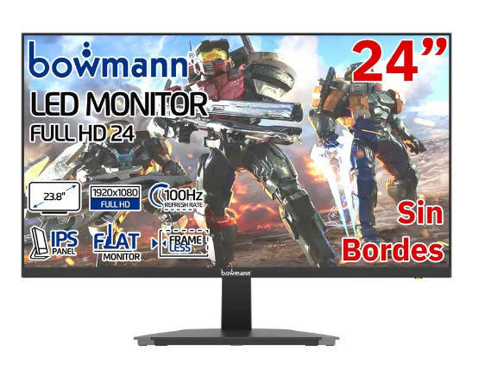 | https://www.homecenter.com.co/homecenter-co/product/777938/monitor-24-led-fhd-ips-100hz-pantalla-gamer-slim-sin-bordes/777938/ | Monitor 24' Led Fhd Ips 100hz Pantalla Gamer Slim Sin Bordes | $288,992 | $54,908.40 | $88.18 | $343,900.00 | Transferencia | Compuesto de policarbonato, su compatiilidad es universal, incluye garantía de 6 meses

(a) Se deben presentar tres (3) presupuestos cuando: El valor del gasto supere el monto de pesos un mil ($ 1.000,00). Se pueden presentar al menos tres (3) solicitudes de cotización (del bien o servicio a contratar) cursadas a tres o más empresas oferentes. La selección del proveedor se hará con el criterio del más bajo precio. En caso de no contar con tres (3) presupuestos, o no poder seleccionar al proveedor que ofrece menor precio, presentar este cuadro una nota de justificación siguiendo las pautas del ítem (XX)

(b) Ejemplos: En el caso de viajes, indicar Origen/Destino (si corresponde también escalas) Si se tratara de servicios tipo catering, indicar las cantidades de asistentes, así como los días en que se demanda la prestación del servicio. Si fuera papelería indicar, cantidades de afiches, trípticos, etc.

DiscoSolido Admin
 |  |  |  | CUADRO DE COTIZACIONES

Cuadro Comparativo de Cotizaciones

Presupuestos (a) | Empresa (Nombre fiscal de la empresa) | Imagenes | Nº de CUIT, Dirección, Teléfono (Datos de la empresa) | Descripción del bien/ servicio (b) Características de los bienes/ servicios | Importe Unitario (moneda nacional) | Importe Total IVA incluido (moneda nacional) | Importe Total (moneda extranjera) | Tipo de cambio | Forma de Pago (Contado o Cheque) | Observaciones (se debe incluir toda aquella característica que no ha sido posible incluir anteriormente) | Argumento
Nº 1 | MpcStore | 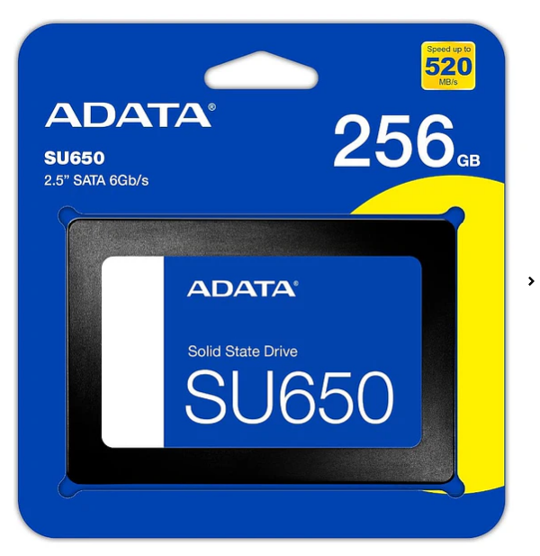 | https://mpcstore.co/disco-solido-ssd-adata-su650-sata-de-256-gb-6gbs | Disco Solido Ssd Adata Su650 Sata De 256 Gb 6Gb/s | $201,597 | $38,303.36 | $61.51 | $239,900.00 | Transferencia - Contraentrega | Lectura secuencial de hasta 520MB/s memoria Flash NAND 3D QLC, tecnología ECC LDPC, almacenamiento en caché SLC dinámico. | El disco duro ADATA SU650 es el recomendado, su tecnología y velocidad de lectura/escritura es ideal para el procesamiento de información. Además si se instala Windows, programas, bases de datos, proyectos o incluso juegos los 480 GB se ajustan perfectamente.
Nº2 | 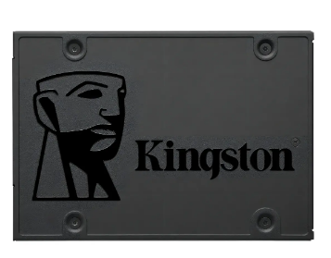 Mercado Libre |  | https://www.mercadolibre.com.co/disco-duro-solido-ssd-120gb-kingston-sata-6gbs-550450mb12-negro/p/MCO22369722?pdp_filters=item_id%3AMCO3078974568 | Disco Duro Solido Ssd 120gb Kingston Sata 6gb/s 550/450mb12 Negro | $168,063 | 31931.97 | $51.28 | $199,995.00 | Transferencia | Tipo gamer, lectura máxima de 500Mb/s, compatible con Linux, configuraciones RAID 1
Nº 3 | Mercado Libre | 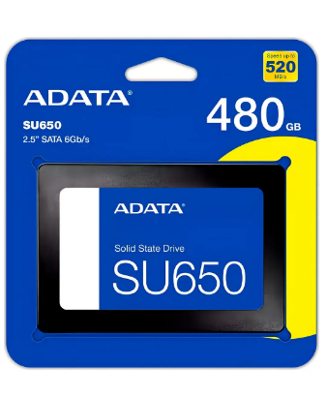 | https://www.mercadolibre.com.co/disco-solido-interno-adata-ultimate-su650-asu650ss-480gt-r-480gb-negro/p/MCO15749700#polycard_client=search-desktop&be_origin=backend&overlay_label=not_apply&search_layout=grid&position=2&type=product&tracking_id=38c5c3d6-c64c-4ea2-9f66-634894707442&wid=MCO1801969580&sid=search | Disco sólido interno Adata Ultimate SU650 ASU650SS-480GT-R 480GB negro | 231,107 | 43910.28 | $70.52 | $275,017.00 | Transferencia | Velocidad de lectura de 520 MB/s y de escritura de 450MB/s, tecnología 3D NAND, Caché SLC integrada, resistencia a impactos

(a) Se deben presentar tres (3) presupuestos cuando: El valor del gasto supere el monto de pesos un mil ($ 1.000,00). Se pueden presentar al menos tres (3) solicitudes de cotización (del bien o servicio a contratar) cursadas a tres o más empresas oferentes. La selección del proveedor se hará con el criterio del más bajo precio. En caso de no contar con tres (3) presupuestos, o no poder seleccionar al proveedor que ofrece menor precio, presentar este cuadro una nota de justificación siguiendo las pautas del ítem (XX)

(b) Ejemplos: En el caso de viajes, indicar Origen/Destino (si corresponde también escalas) Si se tratara de servicios tipo catering, indicar las cantidades de asistentes, así como los días en que se demanda la prestación del servicio. Si fuera papelería indicar, cantidades de afiches, trípticos, etc.

Servidor Admin
 |  |  |  | CUADRO DE COTIZACIONES

Cuadro Comparativo de Cotizaciones

Presupuestos (a) | Empresa (Nombre fiscal de la empresa) | Imagenes | Nº de CUIT, Dirección, Teléfono (Datos de la empresa) | Descripción del bien/ servicio (b) Características de los bienes/ servicios | Importe Unitario (moneda nacional) | Importe Total IVA incluido (moneda nacional) | Importe Total (moneda extranjera) | Tipo de cambio | Forma de Pago (Contado o Cheque) | Observaciones (se debe incluir toda aquella característica que no ha sido posible incluir anteriormente) | Argumento
Nº 1 | Distrisant |  | https://www.distrisantcolombia.com/product-page/servidor-hpe-proliant-dl380-gen10-2x-xeon-gold-6136-ram-64gb-ddr4-ssd-800gb | Servidor HPE ProLiant DL380 Gen10, 2x Xeon Gold 6138, RAM 64GB DDR4, SSD 800GB | $ 7,983,193.28 | $ 1,516,806.72 | $2,435.90 | $9,500,000.00 | Transferencia | Procesadores 2x Intel Xeon Gold 6138 2.00GHz 40-Core 80-Thread, memoria RAM 64GB DDR4 ECC, SSD Enterprise 800GB de 12Gbps 2.5in SFF SAS (Max. 8 discos SFF), controladora RAID HPE Smart Array P408i-a SR Gen10 0/1/10/5, puertos de red 4x GbE, fuentes de poder 2x 500W, iLO 5 Standard | El servidor HPE ML30 cuenta con velocidades base de 2.5 GH hasta una máxima de 4.5 GHz, haciendolo bastante rápido para el transito de infromación, esto se apoya en su procesador Intel Xeon, siendo así un servidor potente para usos másivos
Nº2 | Mercado Libre | 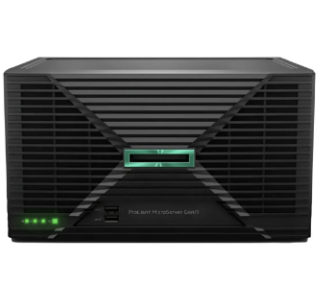 | https://www.mercadolibre.com.co/servidor-hpe-proliant-microserver-gen11-xeon-6325p-16gb-2tb/up/MCOU3942682101#polycard_client=search-desktop&be_origin=backend&overlay_label=not_apply&search_layout=grid&position=2&type=product&tracking_id=271a1484-c2cd-435e-9c55-fac4d3d9e298&wid=MCO1929250567&sid=search | Servidor Hpe Proliant Microserver Gen11 Xeon 6325p 16gb 2tb | $ 7,941,176.47 | $ 1,508,823.53 | $2,423.08 | $9,450,000.00 | Transferencia | Memoria RAM: 16 GB, con procesador Intel Xeon 6325P Quad Core de 3.50GHz
Nº 3 | Compulago |  | https://compulago.com/producto/hpe-proliant-ml30-gen10-plus-server-p44719-001-2323-03350081/ | HPE Proliant ML30 GEN10 Plus Server P44719 001 | $ 6,378,151.26 | $ 1,211,848.74 | $1,946.15 | $7,590,000.00 | Transferencia | Velocidad de 2.5 GHz hasta 4.5GHz, procesador Intel Xeon E-2414, unidades rack 4U, garantía de 12 meses

(a) Se deben presentar tres (3) presupuestos cuando: El valor del gasto supere el monto de pesos un mil ($ 1.000,00). Se pueden presentar al menos tres (3) solicitudes de cotización (del bien o servicio a contratar) cursadas a tres o más empresas oferentes. La selección del proveedor se hará con el criterio del más bajo precio. En caso de no contar con tres (3) presupuestos, o no poder seleccionar al proveedor que ofrece menor precio, presentar este cuadro una nota de justificación siguiendo las pautas del ítem (XX)

(b) Ejemplos: En el caso de viajes, indicar Origen/Destino (si corresponde también escalas) Si se tratara de servicios tipo catering, indicar las cantidades de asistentes, así como los días en que se demanda la prestación del servicio. Si fuera papelería indicar, cantidades de afiches, trípticos, etc.

Disco duro interno Admin
 |  |  |  | CUADRO DE COTIZACIONES

Cuadro Comparativo de Cotizaciones

Presupuestos (a) | Empresa (Nombre fiscal de la empresa) | Imagenes | Nº de CUIT, Dirección, Teléfono (Datos de la empresa) | Descripción del bien/ servicio (b) Características de los bienes/ servicios | Importe Unitario (moneda nacional) | Importe Total IVA incluido (moneda nacional) | Importe Total (moneda extranjera) | Tipo de cambio | Forma de Pago (Contado o Cheque) | Observaciones (se debe incluir toda aquella característica que no ha sido posible incluir anteriormente) | Argumento
Nº 1 | LifeMax | 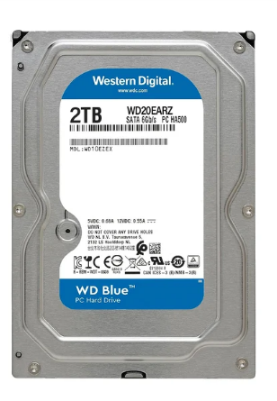 | https://lifemaxdistribuidora.cl/products/disco-duro-interno-western-digital-blue-2tb-3-5-sata-3-5400rpm-cache-64mb-pc-dvr-nvr-wd20earz?variant=45104763175162&country=AE&currency=CLP&utm_medium=product_sync&utm_source=google&utm_content=sag_organic&utm_campaign=sag_organic&srsltid=AfmBOoo_H9T8HTN9pe8yIAeD6yvxLB7oeSo14q7r1ltkDIBYjqRoyU3W430 | Disco Duro Interno Western Digital Blue 2TB 3.5" SATA 3 5400Rpm Cache 64MB PC/DVR/NVR [ WD20EARZ ] | $52,171 | $9,912.41 | $15.92 | $62,083.00 | Transferencia | HDD Ideal para usar como unidad primaria en PC de escritorio y para aplicaciones, desgaste menor en la cabeza de grabación y en el medio, protección del disco durante el transporte, bajo consumo de energía y buena compatibilidad | El disco duro Western Digital Blue es el recomendado, su gran almacenamiento permite la gestión de archivos, documentos y programas, puesto que no tiene un gran consumo de energía, esto lo convierte en un disco ideal para grandes exigencias.
Nº2 | 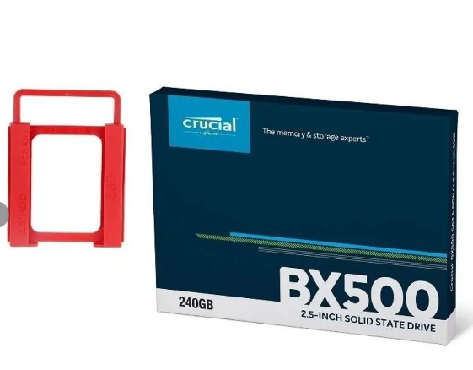 Falabella |  | https://www.falabella.com.co/falabella-co/product/124164038/Disco-solido-ssd-crucial-bx500-2.5-240gb-+-adapta/124164040 | Disco solido ssd crucial bx500 2.5 240gb + adapta | $276,387 | 52513.45 | $84.33 | $328,900.00 | Transferencia | Velocidades de lectura secuenciales de hasta 540 MB/s y escritura secuenciales de hasta 500 MB/s, compatible con Windows,
Nº 3 | Falabella | 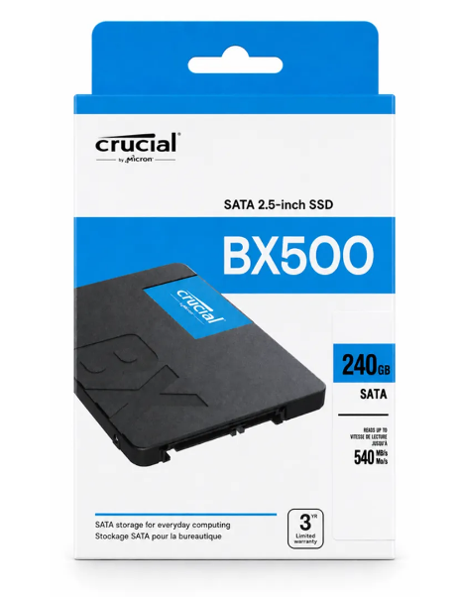 | https://www.falabella.com.co/falabella-co/product/155554437/disco-duro-solido-ssd-240gb-crucial-bx500/155554438 | Disco Duro Solido Ssd 240gb Crucial BX500 | 326,050 | 61949.58 | $99.49 | $388,000.00 | Transferencia | Ofrece un inicio del sistema operativo más veloz, cargas rápidas de aplicaciones y una mejor respuesta en todas tus tareas diarias, proporciona un funcionamiento silencioso, menor consumo de energía, mayor resistencia a golpes y vibraciones, velocidad de lectura de hasta 540 MB/s velocidad de escritura de hasta 500 MB/s, compatible con computadores de escritorio y portátiles con interfaz SATA

(a) Se deben presentar tres (3) presupuestos cuando: El valor del gasto supere el monto de pesos un mil ($ 1.000,00). Se pueden presentar al menos tres (3) solicitudes de cotización (del bien o servicio a contratar) cursadas a tres o más empresas oferentes. La selección del proveedor se hará con el criterio del más bajo precio. En caso de no contar con tres (3) presupuestos, o no poder seleccionar al proveedor que ofrece menor precio, presentar este cuadro una nota de justificación siguiendo las pautas del ítem (XX)

(b) Ejemplos: En el caso de viajes, indicar Origen/Destino (si corresponde también escalas) Si se tratara de servicios tipo catering, indicar las cantidades de asistentes, así como los días en que se demanda la prestación del servicio. Si fuera papelería indicar, cantidades de afiches, trípticos, etc.

Teclado Admin y nosotros
 |  |  |  | CUADRO DE COTIZACIONES

Cuadro Comparativo de Cotizaciones

Presupuestos (a) | Empresa (Nombre fiscal de la empresa) | Imagenes | Nº de CUIT, Dirección, Teléfono (Datos de la empresa) | Descripción del bien/ servicio (b) Características de los bienes/ servicios | Importe Unitario (moneda nacional) | Importe Total IVA incluido (moneda nacional) | Importe Total (moneda extranjera) | Tipo de cambio | Forma de Pago (Contado o Cheque) | Observaciones (se debe incluir toda aquella característica que no ha sido posible incluir anteriormente) | Argumento
Nº 1 | Falabella |  | https://www.falabella.com.co/falabella-co/product/153239857/combo-bluetooth-logitech-mk250-teclado-y-mouse-compactos-mouse-negro-teclado-negro/153239858 | Combo Bluetooth Logitech Mk250, Teclado Y Mouse Compactos Mouse Negro Teclado Negro | $ 100,756.30 | $ 19,143.70 | $30.74 | $119,900.00 | Transferencia | Tecnología inalámbrica Bluetooth, el teclado MK250, teclas de larga duración, diseño resistente a derrames, duración de la batería del teclado de 12 meses | El MK120 tiene un combo sencillo práctico, cuenta con teclado de tamaño completo, teclado numérico que en ocasiones puede ser útil, conexión USB e incluye un mouse óptico, siendo así una opción sencilla, económica y confiable.
Nº2 | Ëxito | 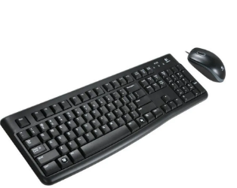 | https://www.exito.com/kit-de-teclado-y-mouse-logitech-mk120-102786014-mp/p?idsku=102786014&srsltid=AfmBOorqVDMEKx6R4M6xpA2GSp838-eOk2tUe9Z6NbTtKcP0ZPA8h2K4-sM | Kit De Teclado Y Mouse Logitech Mk120 | $ 62,184.87 | $ 11,815.13 | $18.97 | $74,000.00 | Transferencia | Resistente a salpicaduras compatible a sistema Windows 7 y superiores
Nº 3 | 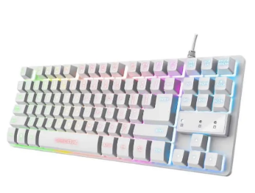 Mercado Libre |  | https://www.mercadolibre.com.co/teclado-gamer-trust-gtx-833-tkl-blanco-mecanico-rgb-usb-espanol/p/MCO37037697?matt_tool=19390127&utm_source=google_shopping&utm_medium=organic&pdp_filters=item_id%3AMCO2673888042&from=gshop | Teclado Gamer Trust GTX 833 TKL Blanco Mecánico RGB USB Español | $ 93,277.31 | $ 17,722.69 | $28.46 | $111,000.00 | Transferencia | Conectividad USB, contiene retroiluminación, compatible con algunas consolas

(a) Se deben presentar tres (3) presupuestos cuando: El valor del gasto supere el monto de pesos un mil ($ 1.000,00). Se pueden presentar al menos tres (3) solicitudes de cotización (del bien o servicio a contratar) cursadas a tres o más empresas oferentes. La selección del proveedor se hará con el criterio del más bajo precio. En caso de no contar con tres (3) presupuestos, o no poder seleccionar al proveedor que ofrece menor precio, presentar este cuadro una nota de justificación siguiendo las pautas del ítem (XX)

(b) Ejemplos: En el caso de viajes, indicar Origen/Destino (si corresponde también escalas) Si se tratara de servicios tipo catering, indicar las cantidades de asistentes, así como los días en que se demanda la prestación del servicio. Si fuera papelería indicar, cantidades de afiches, trípticos, etc.

Mouse Admin y nosotros
 |  |  |  | CUADRO DE COTIZACIONES

Cuadro Comparativo de Cotizaciones

Presupuestos (a) | Empresa (Nombre fiscal de la empresa) | Imagenes | Nº de CUIT, Dirección, Teléfono (Datos de la empresa) | Descripción del bien/ servicio (b) Características de los bienes/ servicios | Importe Unitario (moneda nacional) | Importe Total IVA incluido (moneda nacional) | Importe Total (moneda extranjera) | Tipo de cambio | Forma de Pago (Contado o Cheque) | Observaciones (se debe incluir toda aquella característica que no ha sido posible incluir anteriormente) | Argumento
Nº 1 | Panamericana | 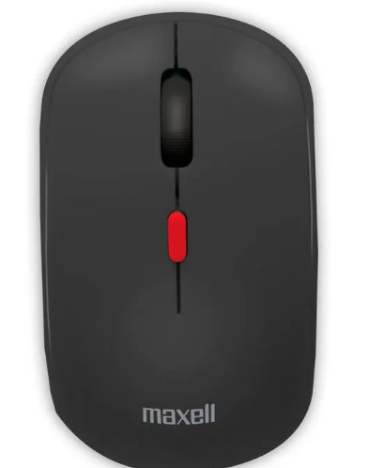 | https://www.panamericana.com.co/mouse-inalambrica-maxell-mowl-100-negro-678737/p?idsku=678737&srsltid=AfmBOooP69wv8oSmK6eLYkttqe4qDEqiwSaI2q0UkC8pzqmkXn6dpKIWMIw | Mouse inalámbrico Maxell Mowl-100, negro | $ 41,932.77 | $ 7,967.23 | $12.79 | $49,900.00 | Transferencia | Compatible con Mac OS, Windows y dispositivos con puerto USB, tecnología inalámbrica de 2.4 GHz, configuraciones de DPI de 3 niveles (800/1200/1600), diseño ergonómico, material antideslizante, incluye receptor USB | El recomendado sería el Maxell MOWl-100, este ofrece una conexión inalámbrica de 2,4 GHz, cuenta con tres niveles de DPI (Puntos por pulgada) 800/1200/1600, tambíen tiene un diseño ergonómico, es compatible en distintos sistemas y tiene un receptor USB.
Nº2 | Éxito | 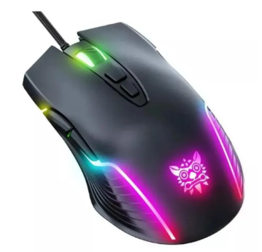 | https://www.exito.com/mouse-gamer-de-juego-negro-computador-mouses-teclados-103740758-mp/p?idsku=103740758&srsltid=AfmBOorJJKuOCQ03gkgCHRr6vZPljyl7fodPQYAamROBXRGZ6Ow7TT0IZT8 | Mouse Gamer De Juego Negro Computador Mouses Teclados | $ 32,367.23 | $ 6,149.77 | $9.88 | $38,517.00 | Transferencia | Es gamer con sensor óptico BlueEye 6400 dpi compatibilidad en Windows 2000, Windows 98, Windows ME, Windows NT, Windows XP, Windows 10, Windows 7, Windows 8, conexión USB, con cable, rueda de desplazamiento, luces.
Nº 3 | Éxito | 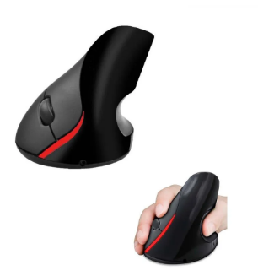 | https://www.exito.com/mouse-con-cable-usb-rueda-scroll-optico-negro-para-pc-102343582-mp/p?idsku=102343582&srsltid=AfmBOoq7cq1T9DT8uSo51giO809McKA4CudTJQ9Q2JC7UPwvNBTvXyKWjNc | Mouse Con Cable Usb Rueda Scroll Óptico Negro Para Pc | $ 15,126.05 | $ 2,873.95 | $4.62 | $18,000.00 | Transferencia | Sensor óptico, ergonómico, con rueda, es alámbrico con conector USB

(a) Se deben presentar tres (3) presupuestos cuando: El valor del gasto supere el monto de pesos un mil ($ 1.000,00). Se pueden presentar al menos tres (3) solicitudes de cotización (del bien o servicio a contratar) cursadas a tres o más empresas oferentes. La selección del proveedor se hará con el criterio del más bajo precio. En caso de no contar con tres (3) presupuestos, o no poder seleccionar al proveedor que ofrece menor precio, presentar este cuadro una nota de justificación siguiendo las pautas del ítem (XX)

(b) Ejemplos: En el caso de viajes, indicar Origen/Destino (si corresponde también escalas) Si se tratara de servicios tipo catering, indicar las cantidades de asistentes, así como los días en que se demanda la prestación del servicio. Si fuera papelería indicar, cantidades de afiches, trípticos, etc.

Portatil Nosotros
 |  |  |  | CUADRO DE COTIZACIONES

Cuadro Comparativo de Cotizaciones

Presupuestos (a) | Empresa (Nombre fiscal de la empresa) | Imagenes | Nº de CUIT, Dirección, Teléfono (Datos de la empresa) | Descripción del bien/ servicio (b) Características de los bienes/ servicios | Importe Unitario (moneda nacional) | Importe Total IVA incluido (moneda nacional) | Importe Total (moneda extranjera) | Tipo de cambio | Forma de Pago (Contado o Cheque) | Observaciones (se debe incluir toda aquella característica que no ha sido posible incluir anteriormente) | Argumento
Nº 1 | MERCADO LIBRE | 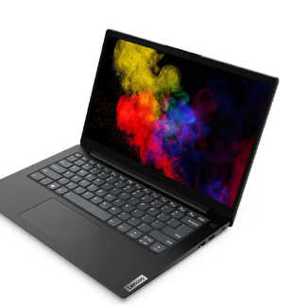 | https://articulo.mercadolibre.com.co/MCO-1402404819-portatil-lenovo-ryzen-7-5825u-ram-24gb-solido-512gb-fhd-_JM?matt_tool=20886709&matt_word=&matt_source=google&matt_campaign_id=20916441025&matt_ad_group_id=156972020149&matt_match_type=&matt_network=g&matt_device=c&matt_creative=686533174229&matt_keyword=&matt_ad_position=&matt_ad_type=pla&matt_merchant_id=479586281&matt_product_id=MCO1402404819&matt_product_partition_id=2271169143581&matt_target_id=pla-2271169143581&cq_src=google_ads&cq_cmp=20916441025&cq_net=g&cq_plt=gp&cq_med=pla&gad_source=1&gclid=Cj0KCQjwltKxBhDMARIsAG8KnqUle6bx9CLf9aNeFB_TQ_sXvdvRZ6pU2IEDLCUUxUcyk94JFSDLMIkaArdBEALw_wcB | Portatil Lenovo Ryzen 7 5825u Ram 24gb Solido 512gb Fhd | $ 2,129,890.00 | $ 2,534,569.10 | $1,196.02 | $4,664,459.10 | CONTADO | El Logitech MK250 es una alternativa adecuada para actividades administrativas porque incluye teclado y mouse en un solo producto, ofrece conectividad inalámbrica y un diseño compacto. Su principal ventaja es la practicidad y facilidad de uso, además de reducir la cantidad de cables en el espacio de trabajo. | Después de comparar las tres alternativas, el Logitech MK120 presenta la mejor relación costo-beneficio para el proyecto, ya que ofrece las funciones necesarias para actividades administrativas, incluye teclado y mouse, cuenta con conexión USB y tiene un precio inferior al de las demás alternativas.
Nº2 | 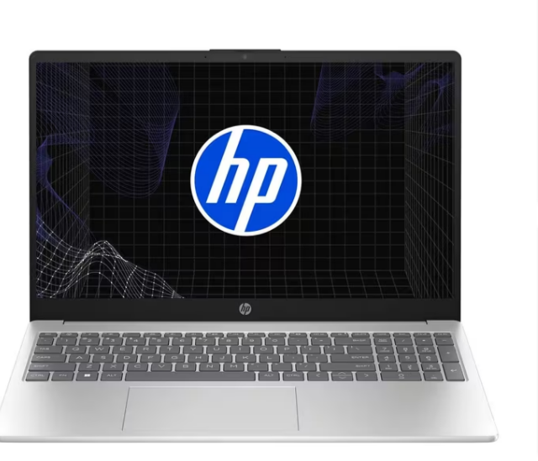 ALKOSTO |  | https://www.alkosto.com/computador-portatil-asus-vivobook-156-pulgadas-x1504za-intel-core-i5-ram-8gb-disco-ssd-512-gb-azul/p/4711387276068 | Computador Portátil ASUS Vivobook 15.6" Pulgadas X1504ZA - Intel Core i5 - RAM 8GB - Disco SSD 512 GB - Azul | $ 1,849,000.00 | $ 2,200,310.00 | $1,038.28 | $4,049,310.00 | CONTADO | El Logitech MK120 representa una opción económica y funcional para puestos administrativos. Incluye teclado y mouse, utiliza conexión USB y ofrece las funciones necesarias para tareas de digitación, navegación y manejo de aplicaciones. Su principal ventaja es la relación entre funcionalidad y precio.
Nº 3 | KTRONIX | 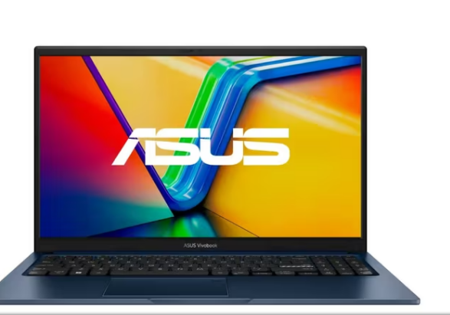 | https://www.ktronix.com/computador-portatil-hp-pavilion-156-pulgadas-eg2526la-intel-core-i5-ram-8gb-disco-ssd-512gb-azul/p/198122317813 | Computador Portátil HP Pavilion 15.6" Pulgadas Eg2526la - Intel Core i5 - RAM 8GB - Disco SSD 512GB - Azul | $ 2,249,000.00 | $ 2,676,310.00 | $1,262.90 | $4,925,310.00 | CONTADO | El Trust GTX 833 ofrece características superiores para usuarios que requieren un teclado mecánico, como retroiluminación RGB y mayor personalización. Sin embargo, su precio es superior al de las alternativas básicas, por lo que para un puesto exclusivamente administrativo puede representar un gasto adicional que no necesariamente es indispensable.

(a) Se deben presentar tres (3) presupuestos cuando: El valor del gasto supere el monto de pesos un mil ($ 1.000,00). Se pueden presentar al menos tres (3) solicitudes de cotización (del bien o servicio a contratar) cursadas a tres o más empresas oferentes. La selección del proveedor se hará con el criterio del más bajo precio. En caso de no contar con tres (3) presupuestos, o no poder seleccionar al proveedor que ofrece menor precio, presentar este cuadro una nota de justificación siguiendo las pautas del ítem (XX)

(b) Ejemplos: En el caso de viajes, indicar Origen/Destino (si corresponde también escalas) Si se tratara de servicios tipo catering, indicar las cantidades de asistentes, así como los días en que se demanda la prestación del servicio. Si fuera papelería indicar, cantidades de afiches, trípticos, etc.

